2018
Model: | DS 6412 B

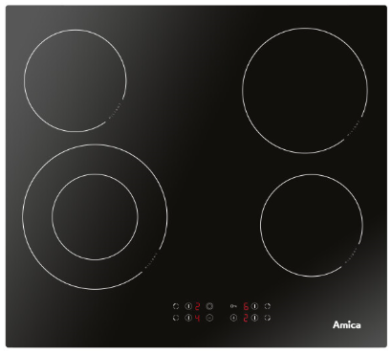
Sklokeramická varná deska
60 cm

Doporučená MOC (vč. DPH): |  | 4,790 Kč

Provozní vlastnosti:

Počet varných zón |  |  | 4
HiLight zóna 14,5 cm (1,2 kW) |  |  | 2x
HiLight zóna 18 cm (1,8 kW) |  |  | 1x
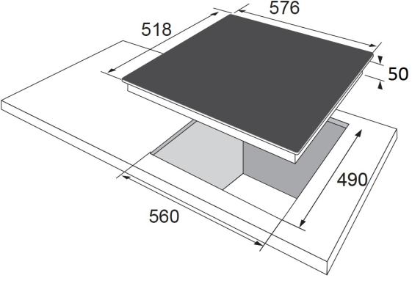
HiLight duální zóna 12 / 21 cm (0,75 / 2,2 kW) |  |  | 1x
Max. příkon |  |  | 6,4 kW
Zapojení |  |  | 400/230 V

Funkce:

Senzorové ovládání
Dětský zámek |  |  |  | Barva: | Černá
Automatická redukce výkonu
Ukazatel zbytkového tepla |  |  |  | Rozměry:

 |  |  |  |  | Výška: | 5 | cm
 |  |  |  |  | Šířka: | 57.6 | cm
 |  |  |  |  | Hloubka: | 51.8 | cm

Konstrukce:

Rovné hrany |  |  |  | Objednací kód: |  | 21339

